Sheet1
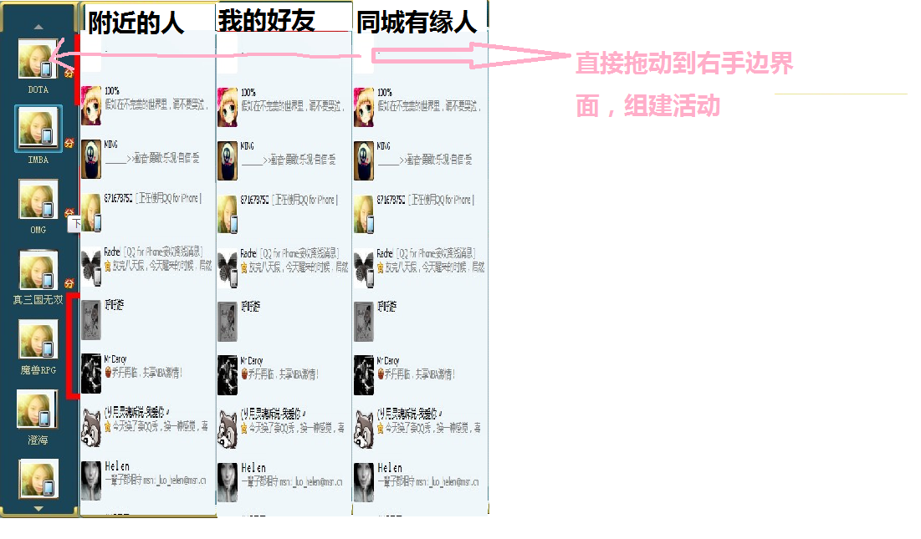
ActivityName | Usage | Duty | Remark | Screen
一层主界面 | 第一层：运动（足球，篮球，行山，跳舞等等），休闲（桌游，disco，唱K，吹水），其他的中没林到，可以完善 | Roy |  | SC1.1
二层主界面 | 根据第一层划分的二类活动 |  |  | 可以根据我今日的主界面
商铺具体信息 | 记录商铺具体地址，联系电话，相关图片，用户评分，消费水平 可以提供即时短信订位（例如嵌套商家的电话到界面，然后根据例如checkbox，dropdownlist等比用户选择人数，时间，然后自动生成信息发送到商家手机） 可以即时选择好友（必须有手机号码）（例如从通信录获取用户信息，发短信自动通知，类似即时订位） |  |  | SC1.3
商铺列表信息 | 将二层主界面的商铺用list或者特效表示，当进入二级界面的时候会自动生成给用户选择
添加朋友 | 可以根据手机通信录添加朋友，通过附近的人添加朋友，通过条件筛选朋友，即时组建活动（提供签到） |  |  | SC1.4
邀请条件信息 | 当用户点击邀请好友后，进入筛选条件，时间，地点，人数，联系方式，然后自动发送短信（收取短信费用）

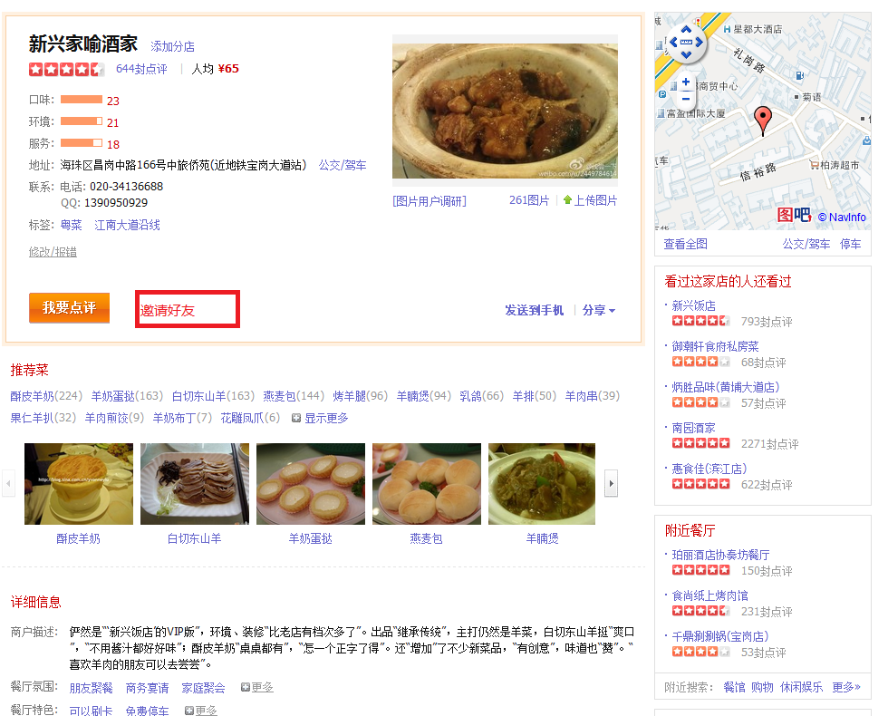
 |  |  |  |  | SC1.3
SC1.1



SC1.2

SC1.4

